Лист 1
Прайс-лист
МИР ПРЯЖИ

В валюте: руб. (курс 1).
Цены указаны на 07.08.2020

№ | Номенклатура/ Характеристика номенклатуры | Описание | Изображение | Артикул | Цена | Ед. | Остаток | Ссылка на сайт
 | Набор глиттера AR174 4 цвета | Набор глиттера AR174 4 цвета | 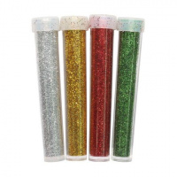 | 7726977 | 75.48 |  |  | Изображение
 | Набор глиттера AR174 4 цвета |  |  |  | 75.48 | упак | 19 | Изображение

